画面遷移
画面遷移

 |  | ・・・本設計書の対象機能
 |  | ・・・本設計書対象外

【凡例】

メイン画面オープン
ポップアップ画面オープン
ポップアップ画面クローズ
ファイル出力

内製車リスト
登録・削除・閉じる
登録・閉じる
 | メニュー |  | カーシェア日程 | 項目詳細（カーシェア） | カーシェア内製車一覧
 | （KKS02010） |  | （KKS12010） | （KKS12011） | （KKS12022）
一覧レコード
ダブルクリック
編集
更新
外製車リスト
項目ダブルクリック
登録・閉じる
 | カーシェア管理 |  |  | 作業履歴（カーシェア） | カーシェア外製車一覧
 | （KKS14010） |  |  | （KKS12030） | （KKS12021）

お気に入り登録
登録
 |  |  |  |  | お気に入り登録
 |  |  |  |  | （KKS03090）

スケジュールエリア
ダブルクリック・ドラッグ・ペースト
（一般ユーザー）
 |  |  |  |  | お気に入り編集
 |  |  |  |  | （KKS02013）
更新・削除・閉じる

一覧レコード
ダブルクリック
OK
 |  |  |  | 使用上の注意事項ダイアログ
 |  |  |  | （KKS12024）
 | 車両検索カーシェア
 | 予約一覧
スケジュールエリア
ダブルクリック・ドラッグ・ペースト
 | （KKS14010） |  |  | 仮予約注意喚起ダイアログ
ダウンロード・閉じる
 |  |  |  | （KKS12023）
OK

登録
 | Excel出力ダイアログ |  |  | スケジュール詳細（カーシェア）
 | （KKS12029） |  |  | （KKS12012）
ダウンロード

 | Excelファイル
 | （-）

画面レイアウト
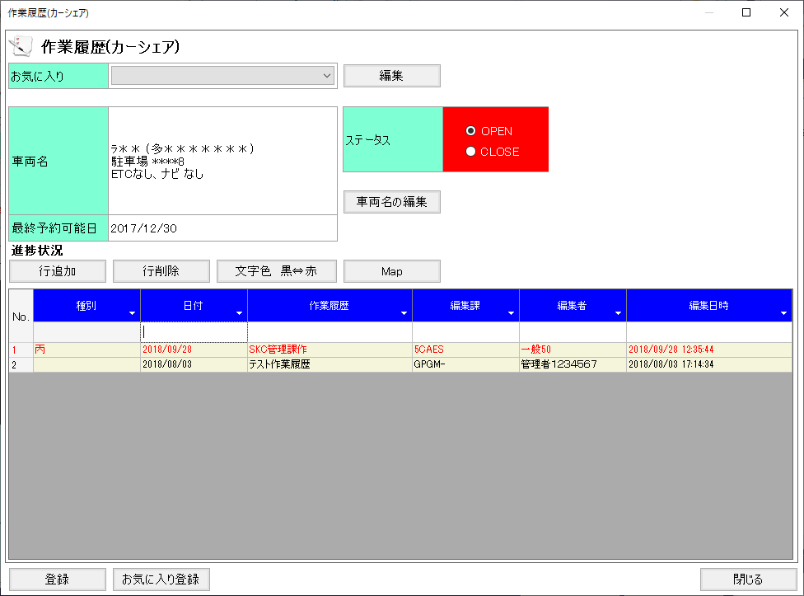
概要
カーシェアの予約日程を管理する

画面レイアウト

 | KKS12010 | カーシェア日程
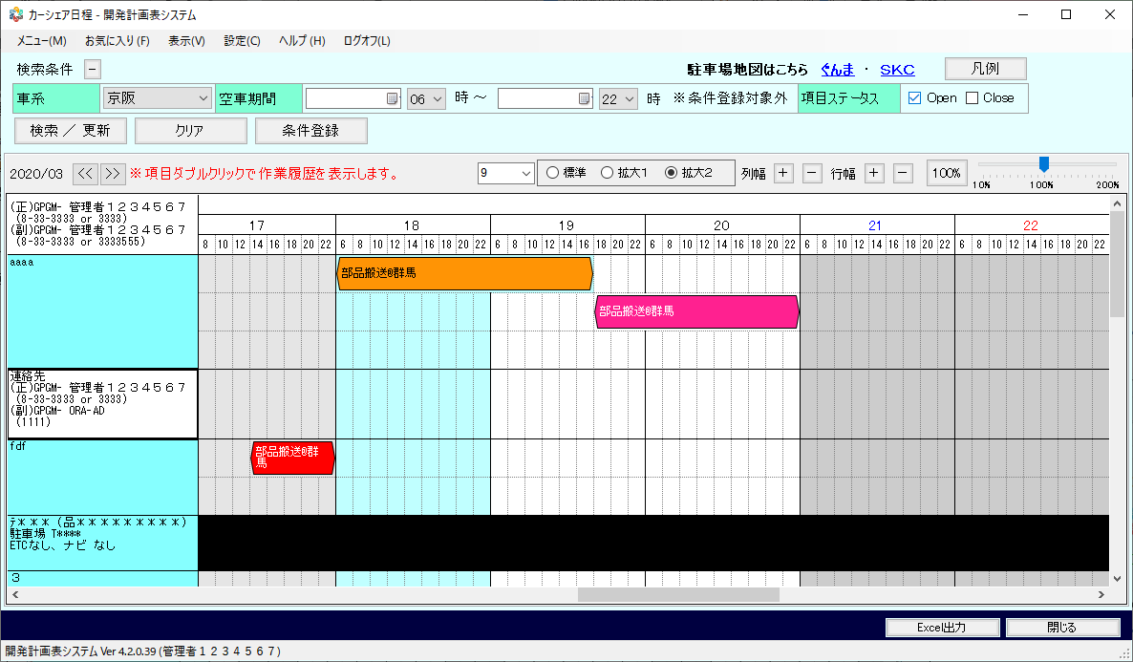
凡例イメージ・表示位置

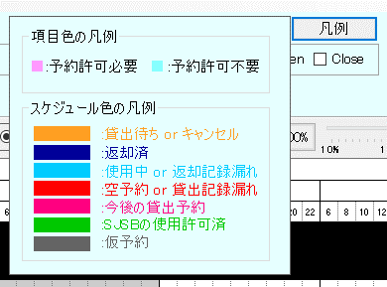

 | KKS12010 | カーシェア日程※初期表示イメージ

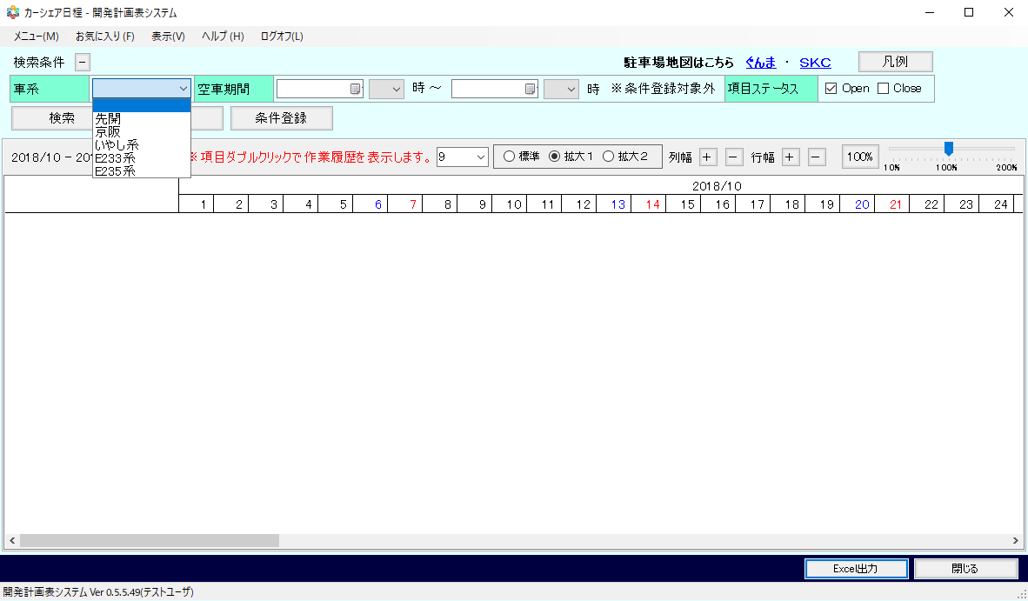

 | KKS12011 | 項目詳細（カーシェア）

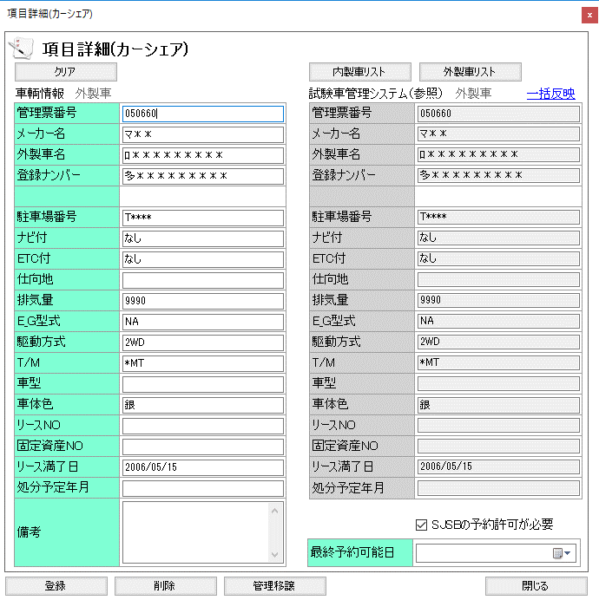

 | KKS12012 | スケジュール詳細（カーシェア）

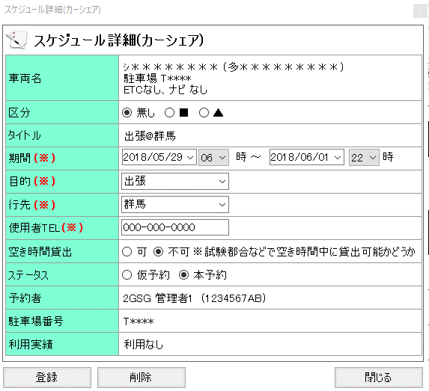

 | KKS12021 | カーシェア外製車一覧

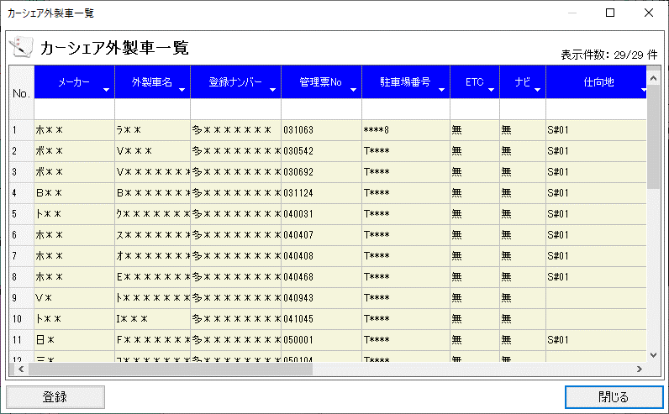

 | KKS12022 | カーシェア内製車一覧

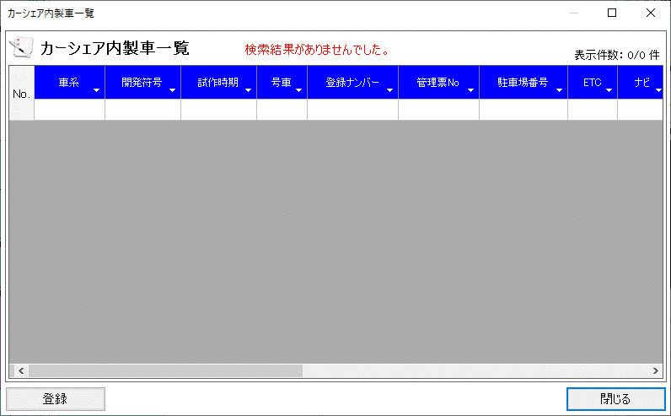

 | KKS12023 | 仮予約注意喚起ダイアログ
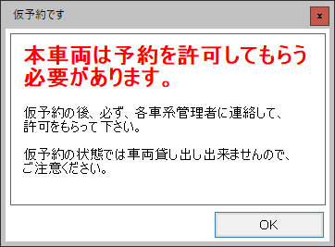

 | KKS12024 | 使用上の注意事項ダイアログ

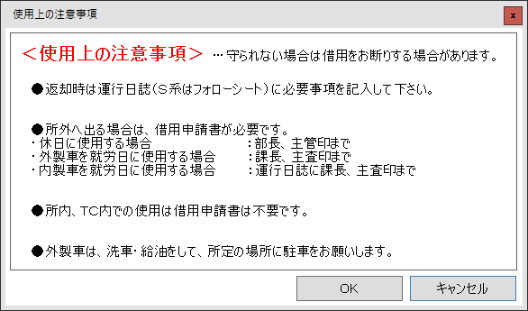

 | KKS12029 | ダウンロード

 | KKS12030 | 作業履歴（カーシェア）

補足１(配色・管理者連絡先項目)
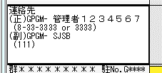
■スケジュール色

サンプル
 | サンプル | 種別 | 背景色 | 条件
 | 予約許可必要
 |  | SJSBの使用許可済 | #00c800 | 本予約
サンプル
 |  | 仮予約 | #646464 | 仮予約
 | 予約許可不要 かつ 本予約
 | 開始日時が過去である。
サンプル
 |  | 返却済 | #000099 | ・実使用 = 1 ・返却済み = 1
サンプル
 |  | 使用中 or 返却記録漏れ | #00ccff | ・実使用 = 1 ・返却済み = 1ではない
サンプル
 |  | 貸出待ち or キャンセル | #ff9f22 | ・実使用 = 1ではない ・現在日時 ＜ 終了日時
サンプル
 |  | 空予約 or 貸出記録漏れ | #ff0000 | ・実使用 = 1ではない ・現在日時 ＞＝ 終了日時
 | 開始日時が未来日である。
サンプル
 |  | 今後の貸出予約 | #ff0080
 | 上記すべてに当てはまらない
サンプル
 |  | 仮予約 | #646464

 | - | 管理者連絡先項目

